Sheet1
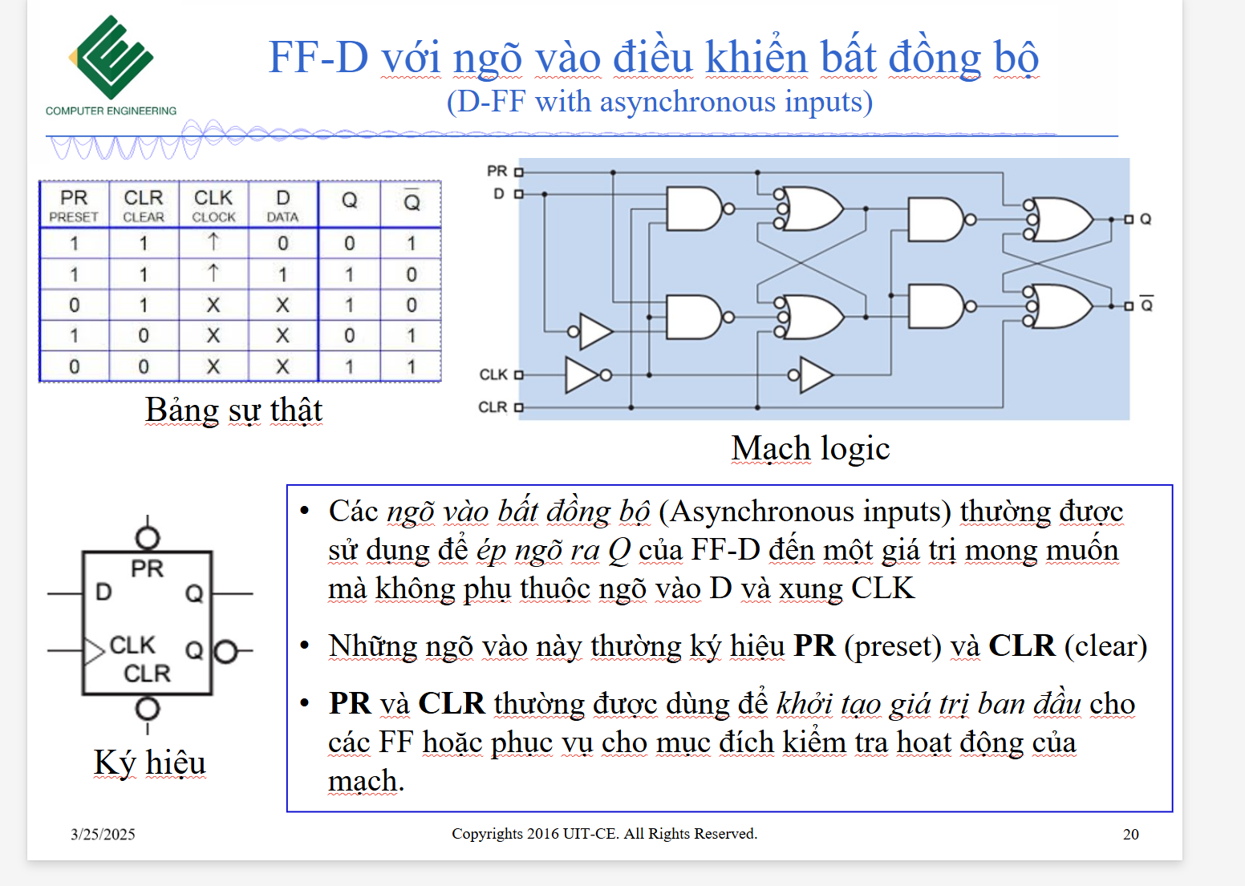
 | Q |  |  | Q next
State | Q2 | Q1 | Q0 | Q2+ | Q1+ | Q0+
0 | 0 | 0 | 0 | 1 | 1 | 0
1 | 0 | 0 | 1 | 1 | 1 | 0
2 | 0 | 1 | 0 | 1 | 1 | 1
3 | 0 | 1 | 1 | 0 | 0 | 0
4 | 1 | 0 | 0 | 1 | 1 | 1
5 | 1 | 0 | 1 | 0 | 1 | 0
6 | 1 | 1 | 0 | 1 | 0 | 0
7 | 1 | 1 | 1 | 0 | 1 | 1

Q2+ = Q2' Q1' + Q0' |  | 0,1,2,4,6
Q1+ = Q1' + Q2'Q0' + Q2Q0 |  |  | 0,1,2,4,5,7
Q0+ = Q2'Q1Q0' + Q2Q1'Q0' + Q2Q1Q0 |  |  |  | 2,4,7

